位置図
 |  |  | 大 阪 府 咲 洲 庁 舎 フ ロ ア 図
 |  |  |  |  |  |  |  |  |  |  |  |  |  |  |  |  |  |  |  |  |  |  |  |  |  |  |  |  |  |  |  |  |  |  |  |  |  |  |  |  |  |  |  |  |  | 別紙１

 | 緑地

 |  |  |  |  |  |  |  |  |  |  |  |  |  |  |  |  |  |  |  |  |  |  | １ 階

防災センター前
駐車スペース

 |  |  |  |  | ♿ 障がい者用P |  |  |  | ♿ 障がい者用P |  |  | 緊急 車両用 |  | ♿ 障がい者用P |  | ♿ 障がい者用P |  | VIP |  |  | VIP (横向き) |  |  |  |  |  | VIP (横向き) |  | VIP |  |  | ♿ 障がい者用P |  | ♿ 障がい者用P |  |  | 緊急 車両用

 |  |  |  |  |  |  |  |  |  |  |  |  |  |  |  |  |  |  |  |  |  |  |  |  | 車寄せ

MR |  |  |  |  |  |  |  |  |  |  |  | 風除

 |  |  |  |  |  |  |  |  |  |  |  |  |  |  |  |  |  |  | ⑨

 |  |  |  |  |  |  |  |  |  |  |  |  |  |  |  |  |  |  | ⑩

案
内
 |  |  | 男子 WC 個２ 小３ 障１＋ オスト メイト | EA |  |  |  |  |  |  |  |  |  |  |  |  |  |  |  |  |  |  |  |  |  |  |  |  |  |  |  |  |  |  |  |  |  |  |  |  |  | 展望 EV No27

 |  |  |  |  |  | №25 |  | EPS |  |  |  |  | №1 |  | №2 |  | №3 |  |  | №7 | №8 |  | №9 |  |  | №13 | №14 | №15 |  |  | №19 |  | №20 |  | №21 |  |  | DS | B階段
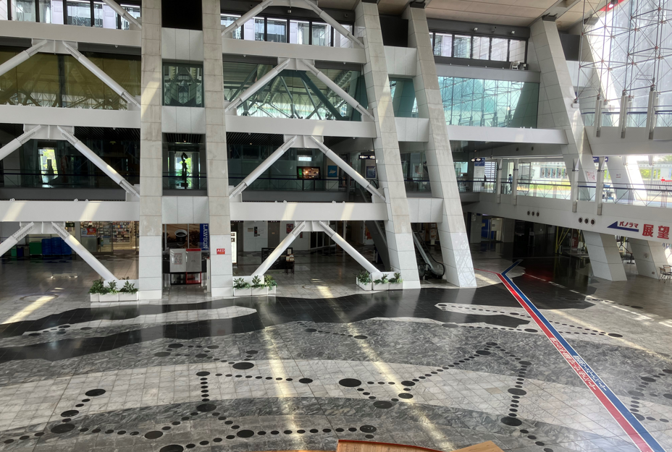

駐輪場
 |  |  |  |  |  |  |  |  |  |  |  |  | 1､2､７～17階 |  |  |  |  |  |  | 1､2､6､18～28階 |  |  |  |  |  | 1､2､6､28～39階 |  |  |  |  | 1､2､6､39～51階

 |  |  | 女子 WC 個３ 障１＋ オスト メイト | EA |  | A階段 |  |  |  | DS |  |  | №4 車イス |  | №5 |  | №6 |  |  | №10 車イス | №11 |  | №12 |  |  | №16 車イス | №17 | №18 |  |  | №22 車イス |  | №23 |  | №24 |  |  | EPS |  | №26

 |  |  |  |  |  |  |  |  |  |  |  |  |  |  |  |  |  |  |  |  |  |  |  |  |  |  |  |  |  |  |  |  |  |  |  |  |  |  |  |  |  |  | 展望台 入口
 |  |  |  |  |  |  |  |  |  |  |  |  |  |  |  |  |  |  |  |  |  |  |  |  |  |  |  |  |  |  |  |  |  |  |  | MR

 |  |  |  |  |  |  |  |  |  |  |  |  |  |  |  |  |  |  |  |  |  |  |  |  |  |  |  |  |  |  |  |  |  |  |  |  |  |  |  |  |  | 展望 ＥＶ No28

 |  |  |  | DS

 |  |  |  |  |  |  |  |  |  |  |  |  |  |  |  |  |  |  |  |  |  |  |  |  |  |  |  |  |  |  |  |  |  |  |  |  |  |  |  |  |  |  |  | M WC | W WC

 |  | MR
 |  |  |  |  |  |  |  |  |  |  |  |  |  |  |  |  |  |  |  |  |  |  |  |  |  |  |  |  |  |  |  |  |  |  |  |  |  |  |  |  |  |  |  | 前室

 |  |  |  |  |  |  |  |  |  |  |  |  |  |  |  |  |  |  |  |  |  |  |  |  |  | 駐車場EV

閉鎖
 |  |  |  |  |  |  |  |  |  |  |  |  |  |  |  |  |  |  |  |  |  |  |  |  |  | 車イス

設置個所
サウス
ガーデン

案
内

 |  |  |  |  |  |  |  |  |  |  |  |  |  |  |  |  |  |  |  |  |  | 柱

 |  |  |  |  |  |  |  |  |  |  |  |  |  |  |  |  |  | ① | ② |  |  |  |  |  |  |  |  |  | ③ | ④

案 内

【 ワークブース寸法】
・横幅：1,700mm以下
・奥行：1,250mm以下
・高さ：2,350mm以下
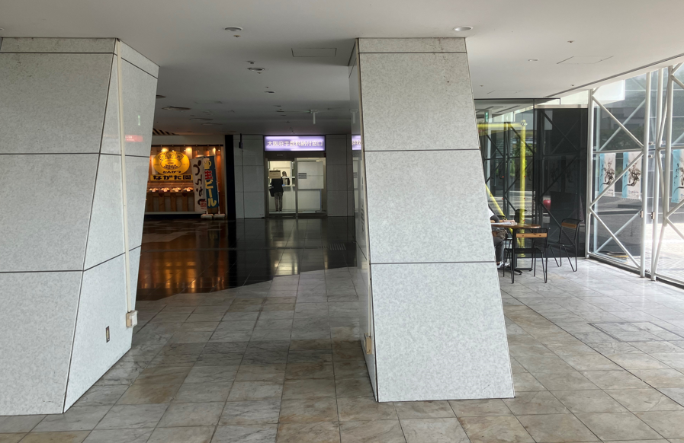

ノース
ガーデン

閉鎖

区画A
区画B

EV
EV

使用可能なコンセント

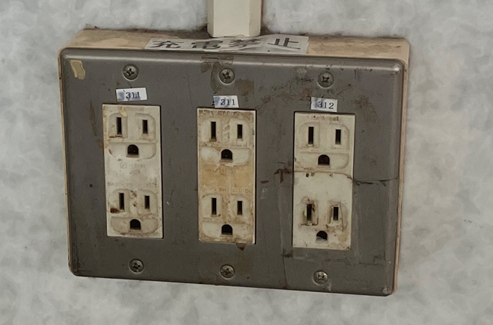
・各系統、合計最大２KWまで使用できます。（ただし、１口あたり最大1.5kwまでの使用となります。）
 |  |  |  |  |  |  |  |  |  |  |  |  |  |  |  |  |  |  |  |  |  |  |  | EV MR |  |  |  |  |  |  |  |  |  |  |  |  |  |  | MWC |  | WWC

 |  |  |  |  |  |  | WWC |  |  |  | MWC

系統①
系統②

